Estadísticas
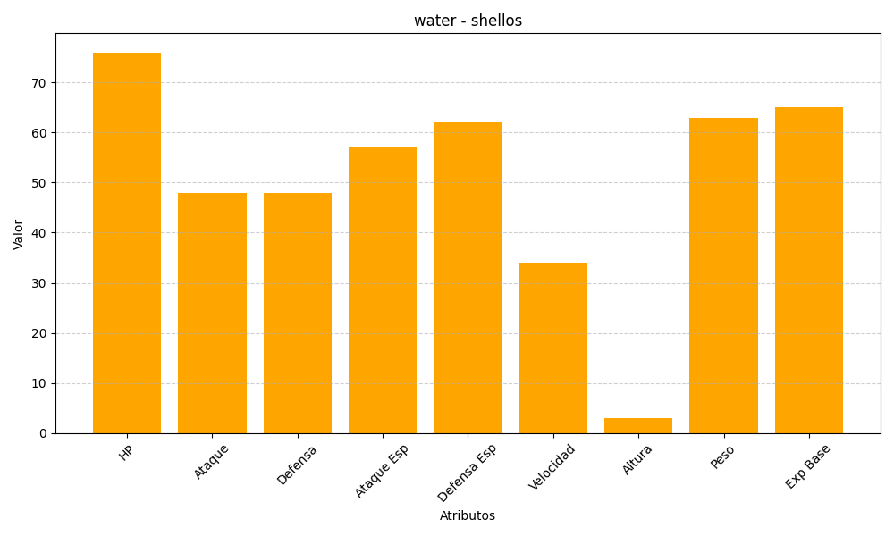
ID | Nombre | Tipo | HP | Ataque | Defensa | Ataque Especial | Defensa Especial | Velocidad | Altura | Peso | Experiencia Base
422 | shellos | water | 76 | 48 | 48 | 57 | 62 | 34 | 3 | 63 | 65

